상품제안서
락앤락 블리쏘울 티타늄 텀블러 500ML | 상품코드: S48108

 |  |  |  |  |  |  | 02-713-8555 | www.synergygift.co.kr
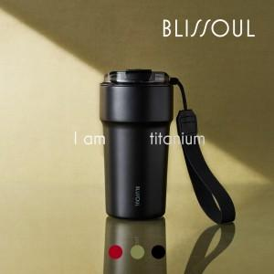 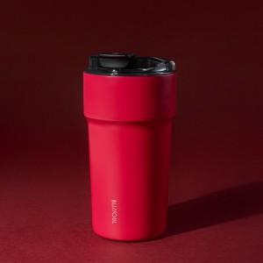 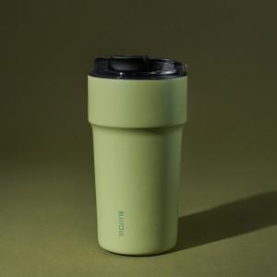

【상세/제작정보】 | <p>​</p>

【인쇄/포장옵션】 | 레이저 / 포장지포장

【공급단가】 | 수량 | 10~ | 100~ | 500~ | 1,000~ | 3,000~
*VAT별도 | 단가 | 41,220원 | 40,270원 | 39,000원 | 37,100원 | 35,830원

【상품 URL】 | https://www.synergygift.co.kr:443/src/goods_detail.php?gdno=48108

